竞品销售相关数据
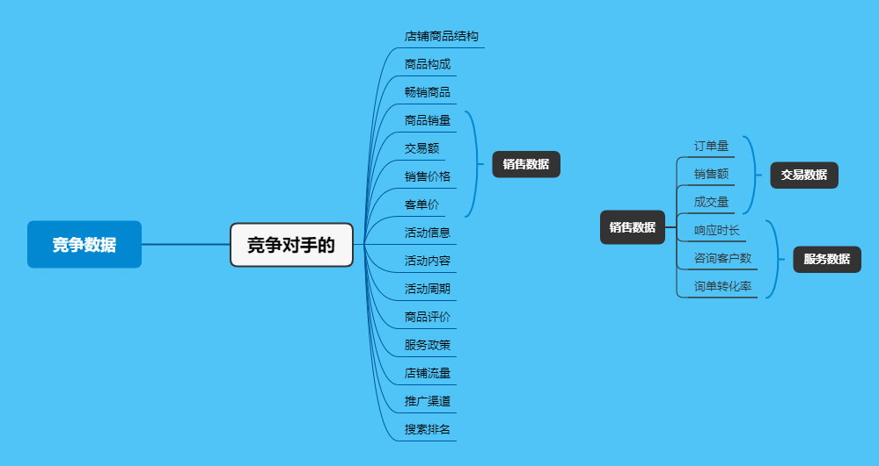
市场数据采集：竞品销售相关数据采集
【任务要求】
1、经过初步的行业销售及市场增速相关数据分析后，准备根据竞品店铺的销售数据及人均购买价格制定本店销售目标及商品价格——请选择合适的数据指标，采集网店竞品数据
2、统计时间：2019年12月1日-12月31日
3、采集店铺整体的所有终端数据

【知识要点】
竞品销售相关数据采集，注意是跟销售相关的竞品数据采集

【考点总结】
竞争数据分析指标体系、销售数据分析指标体系

